상품제안서
3M 스카치 다용도 가위 중 | 상품코드: S04677

 |  |  |  |  |  | 02-713-8555 | www.synergygift.co.kr
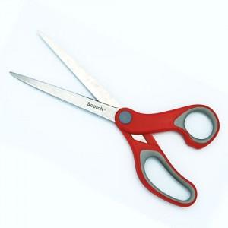

【상세/제작정보】 | - 인쇄 1도 포함가격입니다. - 추가 인쇄나 포장은 별도 문의 부탁드립니다

【인쇄/포장옵션】 | 실크 / 별도문의

【공급단가】 | 수량 | 200~ | 1,000~ | 2,000~ | 4,000~
*VAT별도 | 단가 | 1,620원 | 1,560원 | 1,500원 | 1,440원

【상품 URL】 | https://www.synergygift.co.kr:443/src/goods_detail.php?gdno=4398

